Orientações
ORIENTAÇÕES PARA PREENCHIMENTO DA PLANILHA OFERTA DO EDITAL Nº 010/2019- LINHA DE CUIDADO EM UROLOGIA

1º PASSO: | Abra a Aba "Oferta Total"

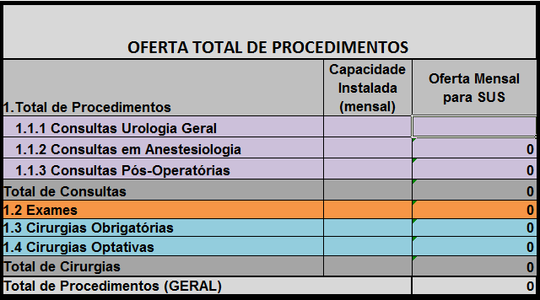

2º PASSO: | Insira no campo lilás a quantidade de consultas de urologia geral que o serviço dispõe para prestar ao SUS
 | ATENÇÃO OBRIGATÓRIO!

3º PASSO: | Após o preenchimento dos dados no 2º passo, a planilha automaticamente preencherá as consultas em anestesiologia, consultas pós-operatórias, exames, cirurgias obrigatórias e optativas.

 |  | SERÁ PREENCHIDO AUTOMATICAMENTE

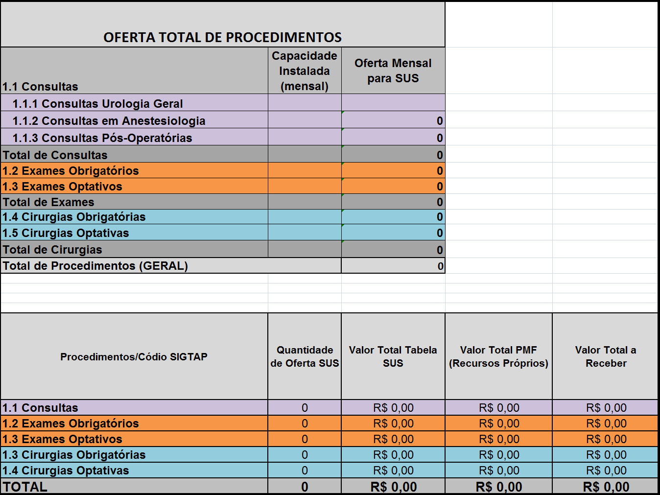
4º PASSO: | IMPRIMIR os dados constantes na Aba "Oferta Total"

5º PASSO: | ANEXAR A PLANILHA DO 4º PASSO AO OFÍCIO DA OFERTA DE PROCEDIMENTOS

